22
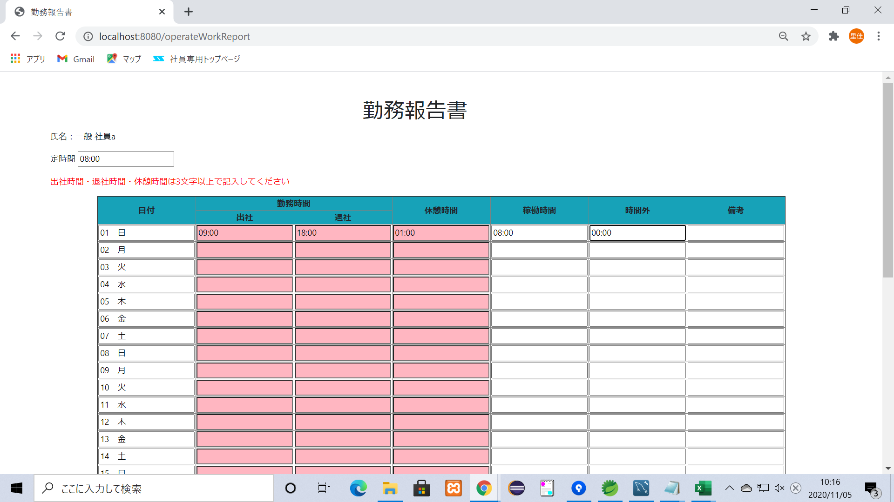
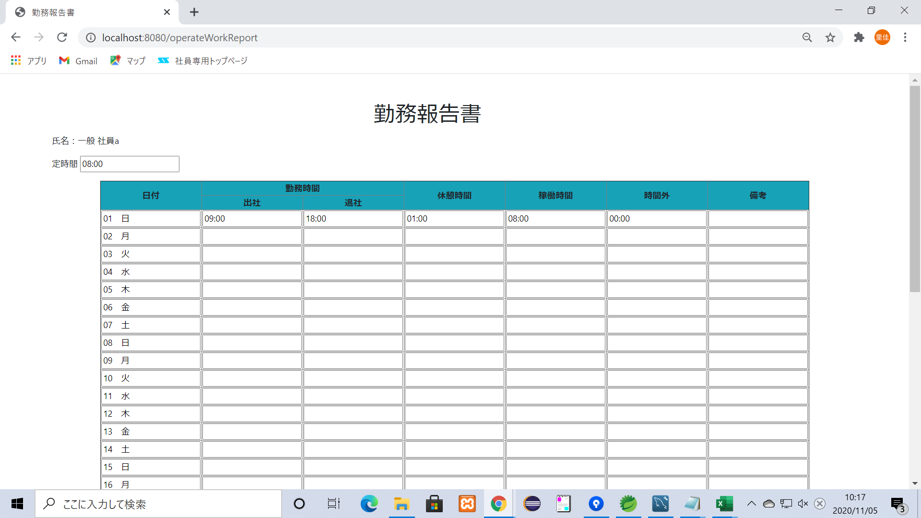
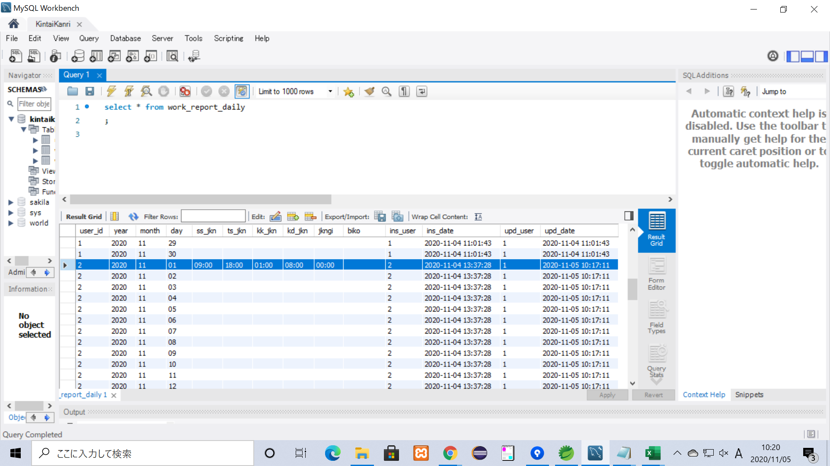
項目２２ 登録ボタンを押した際に休憩時間の記入形式がhh:mmでない場合エラーメッセージを表示

 | hh:mmでない形式で入力して登録ボタンを押す
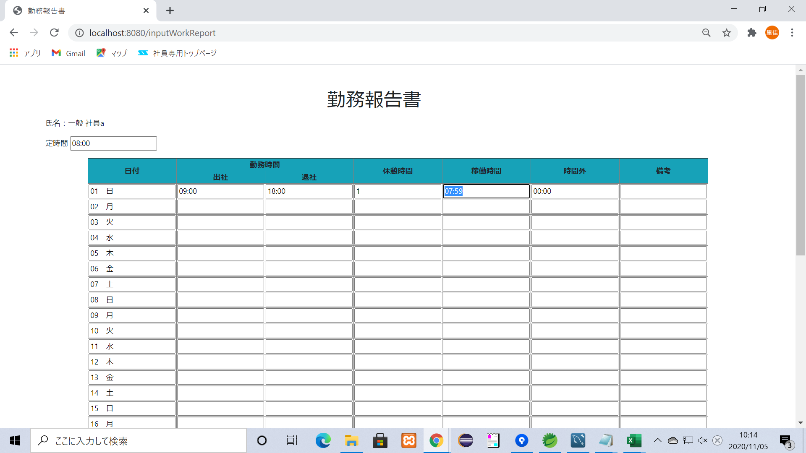


 | エラーメッセージが表示され、不備のある箇所が塗りつぶされている

 | 修正して登録ボタンを押すとエラーメッセージは消え、DBにも登録されている

32
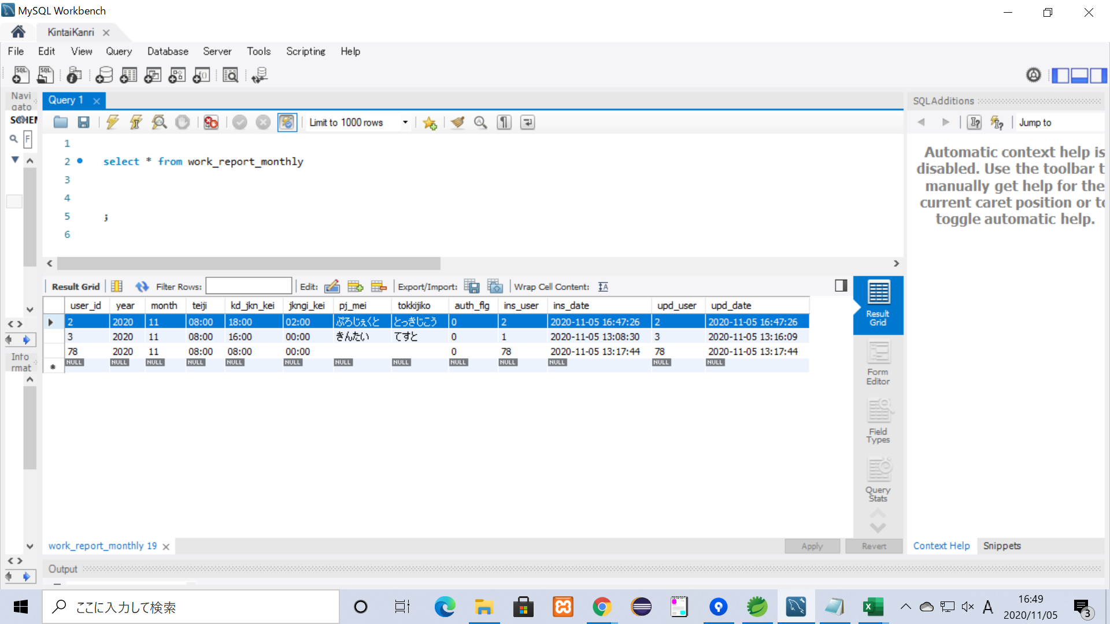
項目３２ 登録ボタンを押した際入力に不備が無ければ入力データを月次報告書テーブルへ登録し、登録された値の入った勤務表を表示

 | 不備のないよう記入して登録ボタンを押す
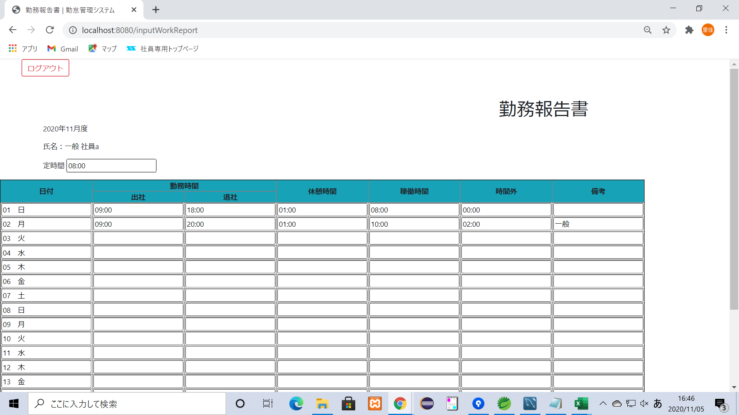
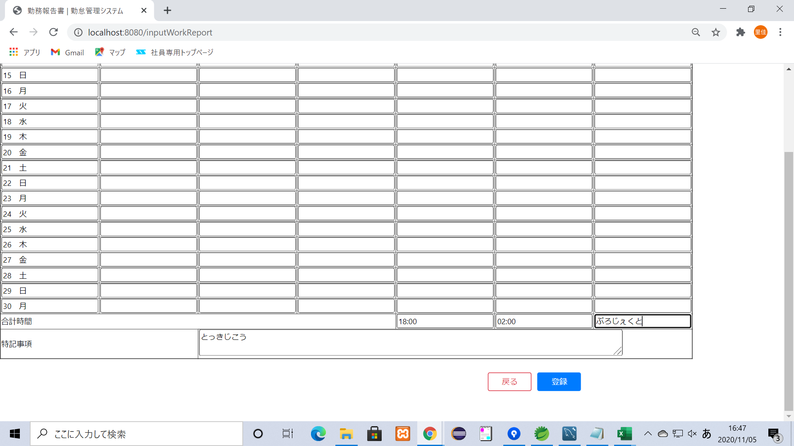

 | 登録された値の入った勤務表が出力
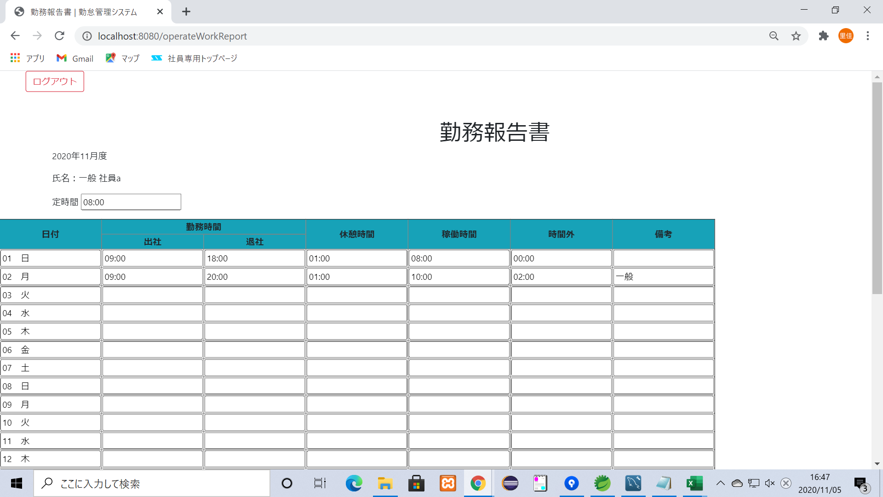
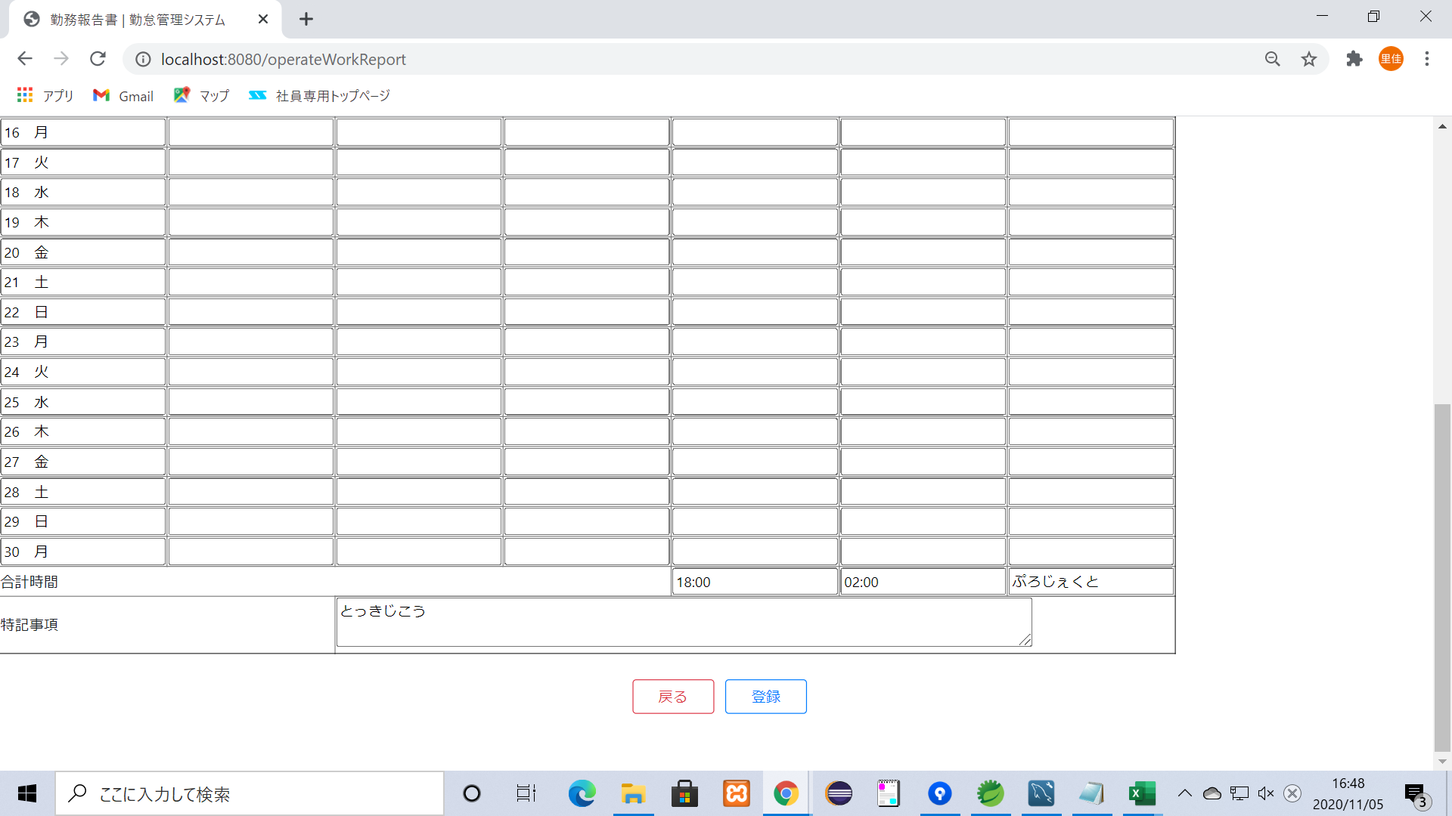

 | DBにも登録されている

45
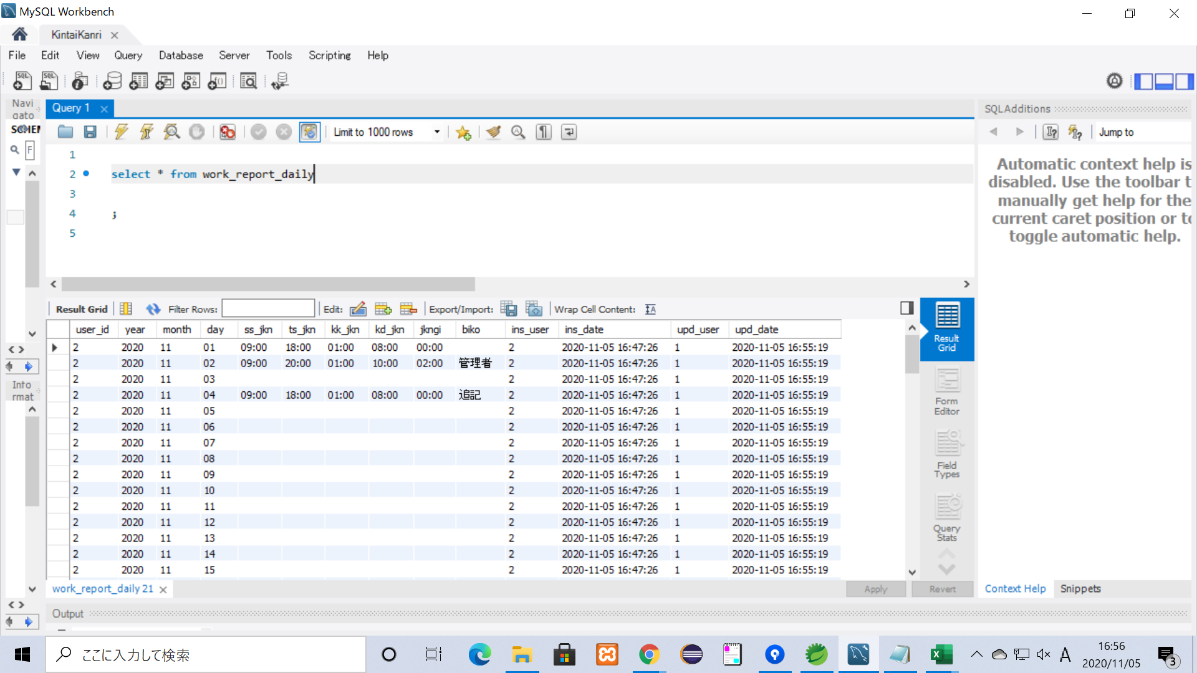
項目４５ 日次報告書テーブルの更新者に操作を行ったユーザーが登録される

 | 更新前の日次報告書テーブル
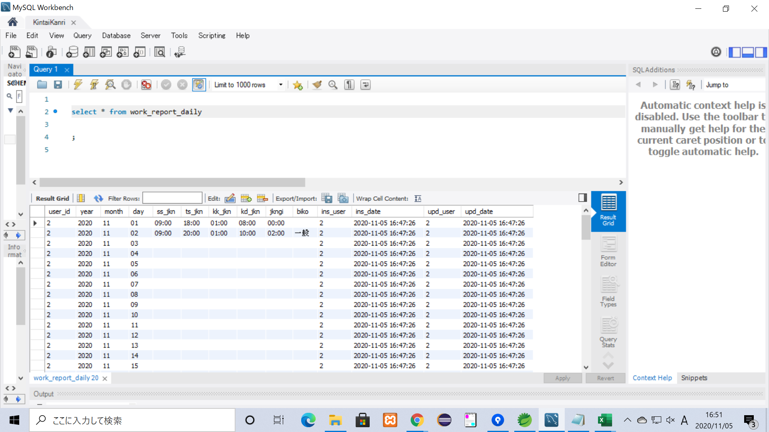

 | 一般社員(user_id:2)の勤務表を管理者(user_id:1)が更新
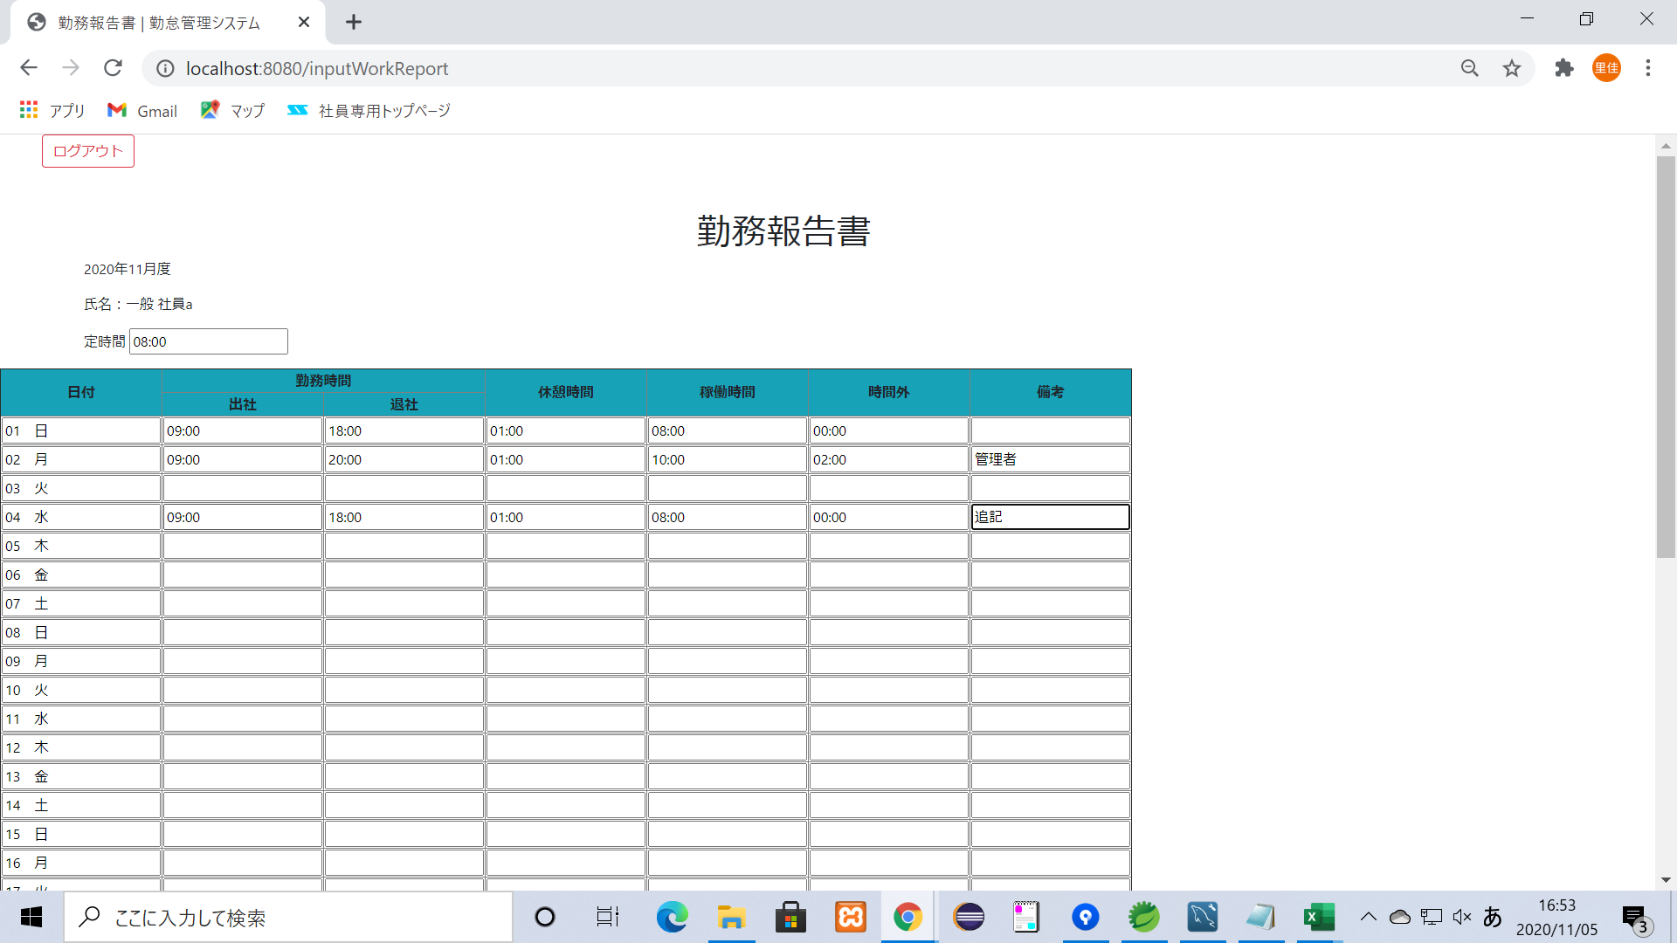
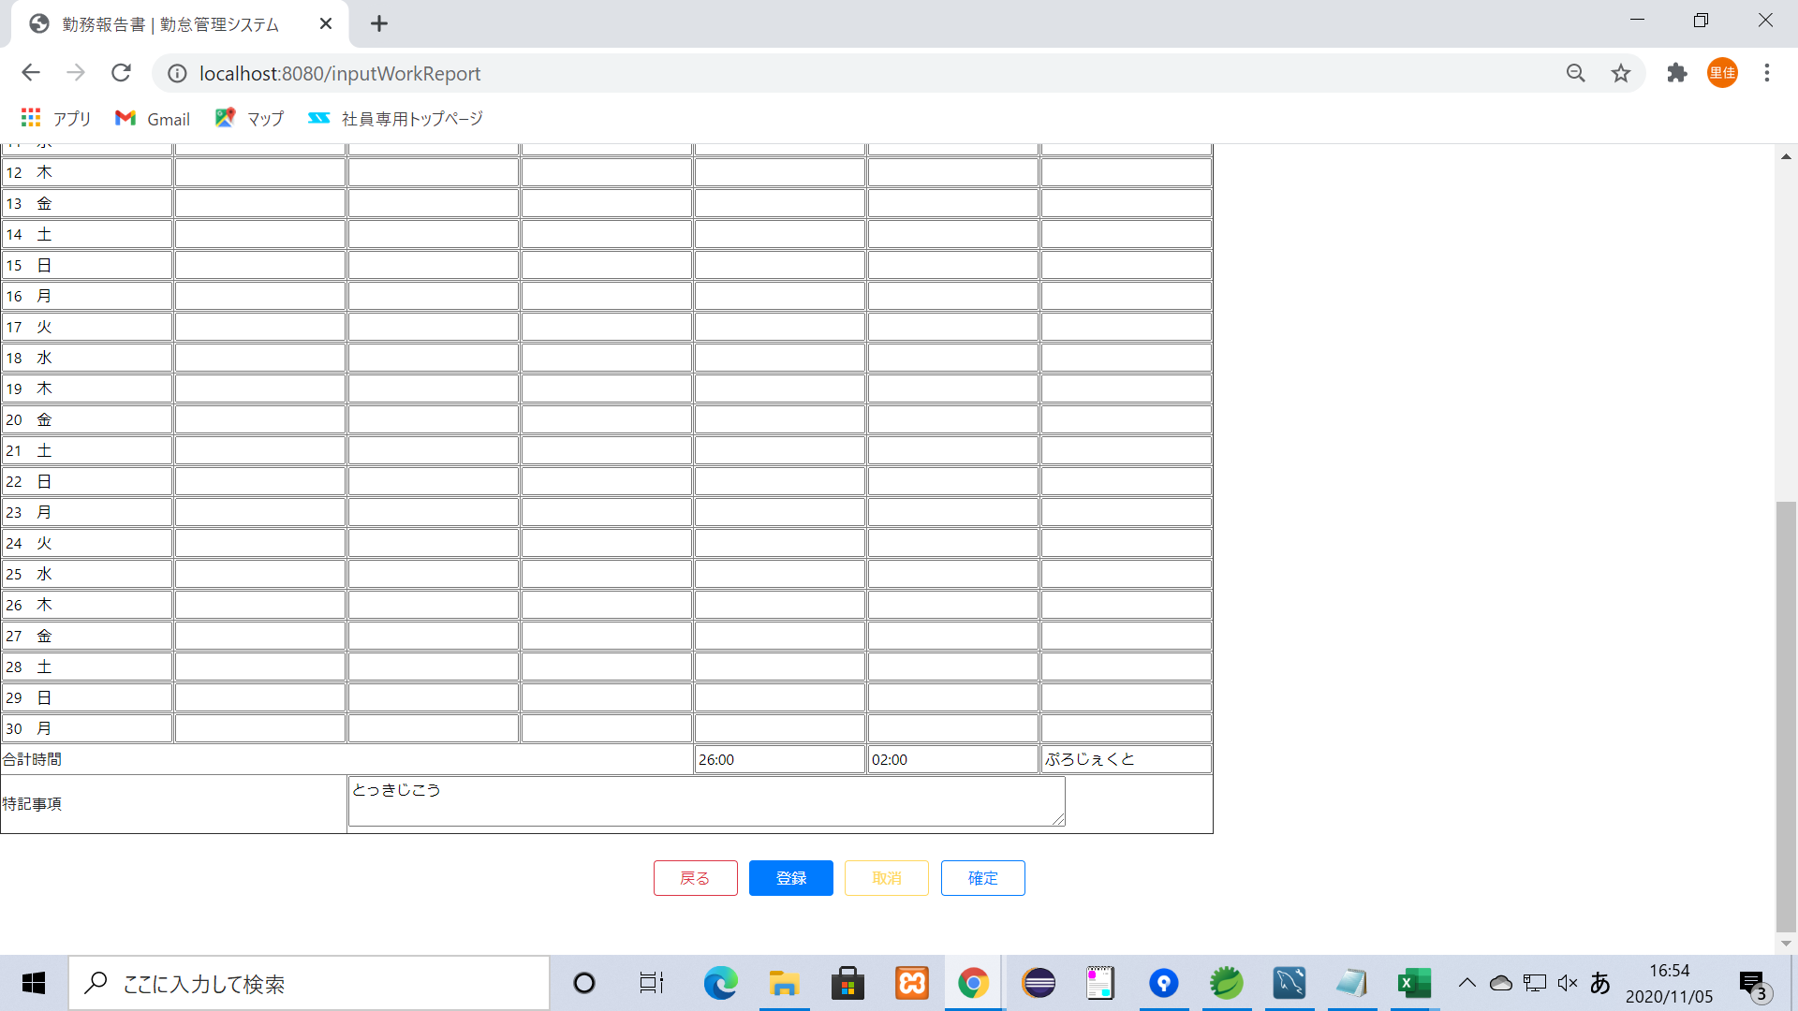

 | 更新内容が反映された勤務表が表示される

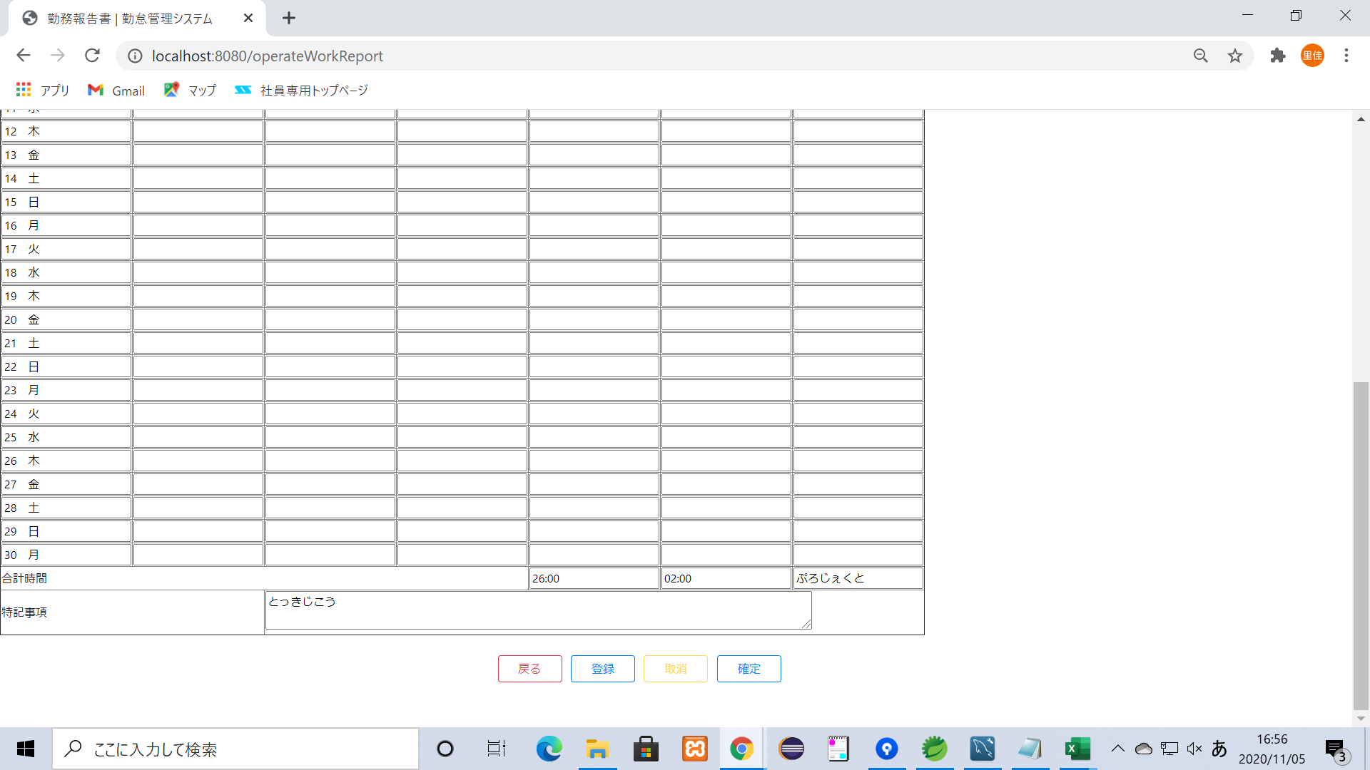

 | upd_userが１に更新されている

